상품제안서
샤오미 KACO 오거나이저 레모 데스크 스토리지 | 상품코드: F18015

 |  |  |  |  |  |  | 02-412-0044 | www.easy1.co.kr
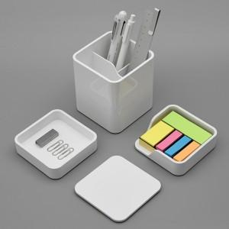 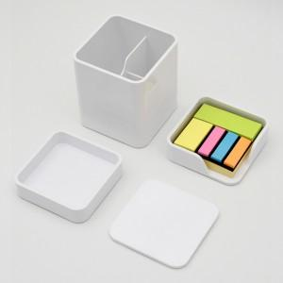 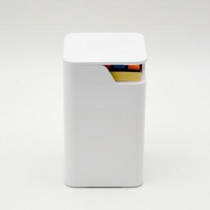

【상세/제작정보】 | 업무 환경을 더욱 깔끔하고 효율적으로 바꿔주는 3종 데스크 스토리지

【인쇄/포장옵션】 | 실크, 레이저 / 포장지포장

【공급단가】 | 수량 | 50~ | 100~ | 500~ | 1,000~ | 2,000~
*VAT별도 | 단가 | 13,440원 | 13,210원 | 12,880원 | 12,650원 | 12,320원

【상품 URL】 | https://dev.easy1.co.kr:443/src/goods_detail.php?gdno=18015

